Kansilehti
HOPS-pohja siirtohakijoita varten, kevät 2024
Kauppatieteiden kandidaattiohjelma
Aalto-yliopiston kauppakorkeakoulu

Nimi | Hakulomakkeella ilmoittamani pääainetoiveet: | Kauppatieteiden kandidaatin tutkinnon tutkintorakenne:
Syntymäaika | 1. | https://www.aalto.fi/fi/ohjelmat/kauppatieteiden-kandidaattiohjelma/opetussuunnitelma-2022-2024
Sähköposti | 2.
Yliopisto | 3.

Ohjeet HOPS-pohjan täyttämiseen
Siirtohaussa hakevien tulee toimittaa hakemuksensa liitteenä Aalto-yliopiston kauppakorkeakoulun oma HOPS (henkilökohtainen opintosuunnitelma). Täytä välilehdelle HOPS LTO-perusteet Liiketoimintaosaamisen perusteet -kokonaisuuteen kuuluvat opinnot, ja välilehdelle HOPS Kieliop. + vapaasti val. kieliopinnot sekä vapaasti valittavat opinnot. Täytä lisäksi kolmen pääainetoiveesi osalta kunkin pääaineen välilehdelle pääaine- sekä sivuaineopinnot. Pääainevaihtoehtoja ovat: Johtaminen Laskentatoimi Markkinointi Rahoitus Taloustiede Tieto- ja palvelujohtaminen Yritysjuridiikka Lisätietoa hakemisesta ja hakuohjeet: (päivitä linkki) |  | 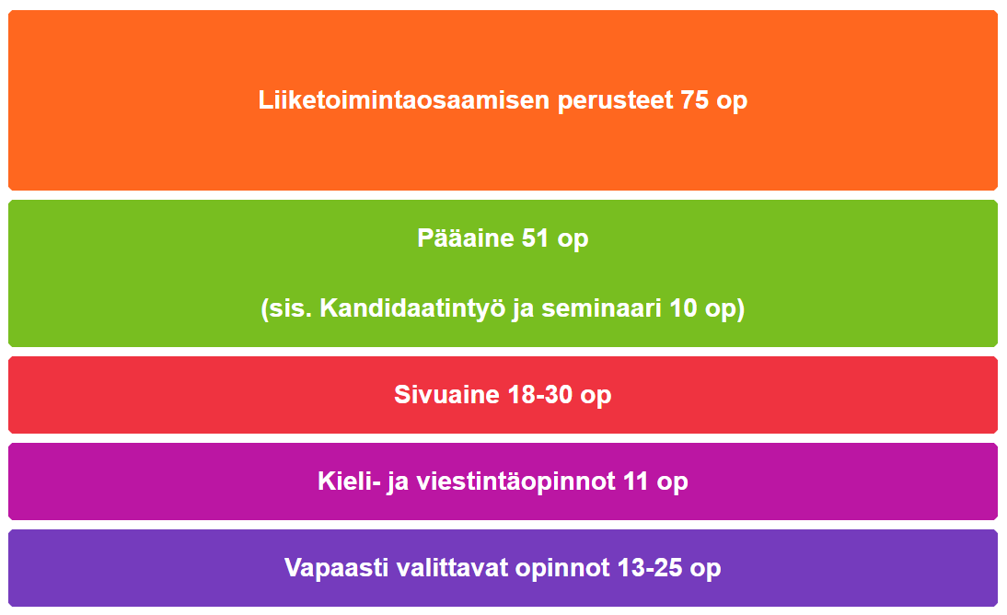
Jos suunnittelet suorittavasi kurssin Aalto-yliopistossa, tulee sinun merkitä kurssin suunniteltu suoritusajankohta sarakkeeseen D: Ajoitus. Merkitse suunnitelmaan kurssin ajoitus mahdollisimman tarkasti (lukukausi-/perioditasolla). Löydät tietoa kurssien järjestämiseen ja ajoittamiseen liittyen Into-portaalista (linkit löydät HOPS-pohjasta kunkin opintokokonaisuuden alta). Jos olet suorittanut aikaisemmin kurssin, jolla suunnittelet korvaavasi Aalto-yliopiston opetussuunnitelman mukaisen kurssin, merkitse jo suorittamasi kurssin tiedot sarakkeisiin E-I: Toisessa yliopistossa suoritettu korvaava kurssi. Voit tarvittaessa lisätä rivejä HOPS-pohjaan, jos suunnittelet korvaavasi jonkun Aalto-yliopiston opetussuunitelman mukaisen kurssin kahdella tai useammalla aikaisemmin suorittamallasi kurssilla. Jos olet suorittanut toisessa yliopistossa kokonaisen sivuainekokonaisuuden (24-30op), riittää että merkitset suunnitelmaan kokonaisuuden nimen ja kokonaislaajuuden (kaikkia sivuainekokonaisuuteen kuuluvia kursseja ei tarvitse listata erikseen). Jos sisällytät vapaavalinnaisiin opintoihin toisessa yliopistossa suoritettuja opintoja, ei niille tarvitse merkitä Aallon opetussuunnitelman vastaavaa kurssia, vaan riittää että listaat vapaavalinnaiset opintosi. Jos kurssi on suoritettu toisessa yliopistossa, ilmoita tiedot jo suoritetusta kurssista sarakkeissa E-F, jos suunnittelet suorittavasi kurssin Aalto-yliopistossa, merkitse suunniteltu ajoitus sarakkeeseen D. Huomioithan, että tutkinnosta vähintään puolet on suoritettava Aalto-yliopistossa, mukaan lukien opinnäyte ja opinnäytteen alaan perehtyneisyyden osoittaminen kypsyysnäytteellä. HUOM! Täytäthän HOPS-pohjan huolellisesti yhteisten opintojen sekä kaikkien kolmen pääainetoiveesi osalta.

